상품제안서
큐브형 점착메모지 측면칼라 | 상품코드: S05543

 |  |  |  |  |  |  | 02-713-8555 | www.synergygift.co.kr
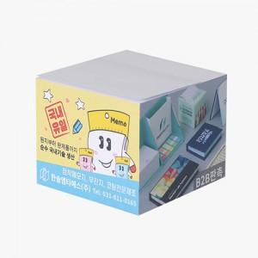 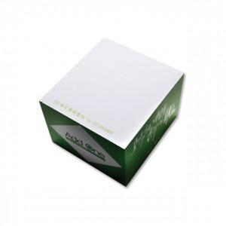 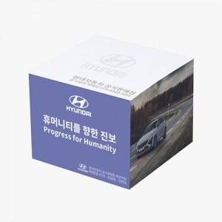

【상세/제작정보】

【인쇄/포장옵션】 | 측면컬러 내지먹1도 / 포장불가능

【공급단가】 | 수량 | 500~ | 1,000~ | 3,000~ | 5,000~ | 10,000~
*VAT별도 | 500매 | 3,770원 | 3,450원 | 3,370원 | 3,240원 | 3,100원

【상품 URL】 | https://www.synergygift.co.kr:443/src/goods_detail.php?gdno=19282

